78268
 |  |  |  | 数量 个
款号 | 78268-48I | 30839-48I | 吊牌 | 18040

款号 | 78268M | 30840-S1M | 吊牌 | 1830

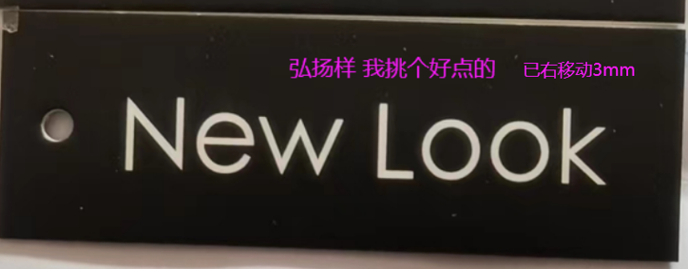
款号 | 78268-S8 | 30841-S8 | 吊牌 | 844

款号 | 78268-C6 | 30854-C8 | 吊牌 | 1120

款号 | 78268-C6 | 30854-C8 | 吊牌 | 1110

